Orzamento Ingresos
 |  |  |  |  | Unidade de Análises e Programas

ORZAMENTO DE INGRESOS_PREVISIÓNS INICIAIS
Fonte: Xerencia
Data de publicación: febreiro 2025
Nota: os capítulos IV e VII están segregados segundo o novo articulado da estructura orzamentaria de ingresos 2024

2025 Ingresos Previsións iniciais
Capitulo III Taxas, prezos públicos e outros ingresos | 15370000
Capítulo IV Transferencias correntes | 156400004
Capitulo V Ingresos Patrimoniais | 1145000
Capitulo VII Transferencias de Capital | 45005728
Capitulo VIII Variación de Activos Financeiros | 29251325
Capítulo IX. Pasivos financeiros | 1190023
 |  |  | 2024 | 2025
Capitulo III Taxas, prezos públicos e outros ingresos
31 |  | Prezos públicos | 13,407,222 € | 13,085,000 €
 | 310 | Dereitos de matrícula en cursos e seminarios | 680,000 € | 680,000 €
 | 311 | Cotas de instalacións deportivas e outros espazos | 180,000 € | 400,000 €
 | 313 | Dereitos de matrícula e servizos académicos | 12,517,722 € | 12,000,000 €
 | 319 | Outros prezos públicos | 30,000 € | 5,000 €
32 |  | Outros ingresos procedentes | 917,000 € | 1,200,000 €
 | 327 | Servizos prestados por actividades investigadoras | 147,000 € | 150,000 €
 | 328 | Dereitos de Custes indirectos | 770,000 € | 1,050,000 €
33 |  | Venda de bens | 2,000 € | 2,000 €
 | 330 | Venda de publicacións propias | 2,000 € | 2,000 €
38 |  | Reintegros de operacións correntes | 55,000 € | 83,000 €
 | 380 | Reintegros de cerrados | 50,000 € | 75,000 €
 | 381 | Reintegros de correntes | 5,000 € | 8,000 €
39 |  | Outros ingresos | - | 1,000,000 €
 | 399 | Ingresos diversos | - | 1,000,000 €
Total Capitulo III |  |  | 14,381,222 € | 15,370,000 €
Capítulo IV Transferencias correntes
40 |  | Da Administración do Estado | 10,050,467 € | 9,084,439 €
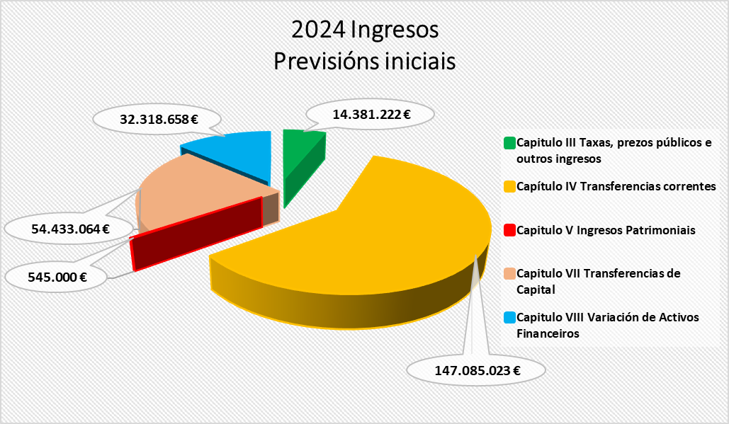
 | 400 | Do MEC | - € | - €
 | 40003 | Ingresos MEC subvencións gastos persoal investigador | 5,425,000 € | - €
 | 40021 | Ingresos de ministerios financiados polo mrr | 1,676,000 € | - €
 | 40204 | Agencia Estatal de Investigación |  | 6,330,436 €
 | 40206 | Sepie (Servizo español para a internacionalización da educación) | 2,949,467 € | 2,604,003 €
 | 40321 | De sociedades públicas e outros entes públicos con Fondos MRR |  | 150,000 €
41 |  | Da Comunidade Autónoma de Galicia | 135,221,199.80 € | 144,868,807 €
 | 41000 | Xunta de Galicia pfsug custe estándar | 83,839,717 € | 85,743,737 €
 | 41001 | Xunta de Galicia pfsug sexenios de investigación e transferencia | 3,754,595 € | 4,225,268 €
 | 41002 | Xunta de Galicia pfsug financiamento custe persoal prazas vinculadas (SERGAS) | 146,789 € | 99,580 €
 | 41003 | Financiamento persoal de investigación | 3,825,000 € | 4,469,400 €
 | 41004 | Xunta de Galicia pfsug gasto corrente e mantemento de infraestructuras | 9,442,980 € | 9,416,665 €
 | 41005 | Xunta de Galicia pfsug complementos retributivos e compensación de matrículas | 5,981,942 € | 6,069,330 €
 | 41006 | Xunta de Galicia pfsug consellos sociais (custes asociados ao funcionamento do sug) | 200,000 € | 200,000 €
 | 41007 | Xunta de Galicia pfsug panel de indicadores | 19,534,895 € | 19,815,545 €
 | 41008 | Xunta de Galicia pfsug plan de viabilidade financeira, eficiencia e mellora estratéxica | 5,099,710 € | 5,259,233 €
 | 41090 | Outras subvencións da Xunta de Galicia | 3,395,572 € | 9,570,049 €
46 |  | De corporacións locais | 595,000 € | 747,000 €
 | 46001 | Concello de Pontevedra | 25,000 € | 85,000 €
 | 46100 | Deputación de Ourense | 570,000 € | 220,000 €
 | 46101 | Deputación de Pontevedra |  | 442,000 €
47 |  | De empresas privadas | 600,000 € | 587,000 €
 | 470 | De empresas privadas | 600,000 € | 587,000 €
48 |  | De familias e institucións sen animo de lucro | 13,000 € | 5,000 €
 | 481 | De familias e institucións sen animo de lucro | 13,000 € | - €
 | 48109 | Outras institucións sen fins de lucro |  | 5,000 €
49 |  | Axudas do Exterior | 605,356 € | 1,107,758 €
 | 493 | Transferencias derivadas de convenios internacionais | 605,356 € | 1,107,758 €
Total Capítulo IV |  |  | 147,085,023 € | 156,400,004 €
Capitulo V Ingresos Patrimoniais
52 |  | De contas correntes | 350,000 € | 900,000 €
 | 520 | Intereses de contas correntes | 350,000 € | 900,000 €
54 |  | Rendas de bens inmobles | 65,000 € | 65,000 €
 | 540 | Alugueiros de locais | 65,000 € | 65,000 €
55 |  | Ingresos de canons | 130,000 € | 180,000 €
 | 550 | Ingresos de canons | 130,000 € | 140,000 €
 | 559 | Outras concesións e aproveitamento | 60,000 € | 40,000 €
Total Capitulo V |  |  | 545,000 € | 1,145,000 €
Capitulo VII Transferencias de Capital
70 |  | Da Administración do Estado | 21,328,390 € | 17,985,978 €
 | 70000 | Subvencións da administración central para proxectos de investigación | 360,000 €
 | 70002 | Ministerios para proxectos de investigación cofinanciados FEDER/Ministerios |  | 5,500,000 €
 | 70003 | Ministerios para infraestructuras de investigación |  | 1,785,978 €
 | 70021 | MRR Administración Central do Estado |  | 5,000,000 €
 | 70202 | Da Agencia Estatal de investigación para proxectos de investigación | 7,800,000 € | 5,625,000 €
 | 70221 | Da Agencia Estatal de investigación fondos mrr | 13,018,390 €
 | 704 | Consorcios da Administración Xeral do Estado |  | 75,000 €
 | 70501 | Da Fundación Española para la Ciencia y la Tecnología | 150,000 €
71 |  | Da Comunidade Autónoma de Galicia | 12,870,274 € | 10,559,500 €
 | 71002 | Da Xunta de Galicia para proxectos de investigación | 5,196,734 € | 6,325,000 €
 | 71003 | Da Xunta de Galicia para infraestructuras de investigación | 4,378,874 €
 | 71021 | Da Xunta de Galicia fondos mrr | 2,061,000 € | 3,450,000 €
 | 71090 | Outras subvencións da Xunta de Galicia | 1,233,666 € | 784,500 €
76 |  | De corporacións locais | 80,000 € | 55,000 €
 | 76101 | Deputación de Pontevedra | 80,000 € | 55,000 €
77 |  | De empresas privadas | 7,154,400 € | 6,093,350 €
 | 770 | De empresas privadas | 224,400 € | 143,350 €
 | 771 | Contratos de investigación | 6,930,000 € | 5,950,000 €
78 |  | Doutros | 500,000 € | 450,000 €
 | 781 | De institucións sen fins de lucro | 500,000 € | 450,000 €
79 |  | Do exterior | 12,500,000 € | 9,861,900 €
 | 790 | Do Fondo Europeo de Desenvolvemento | 2,000,000 €
 | 795 | Da Unión Europea | 10,000,000 € | 9,840,000 €
 | 799 | Outras transferencias do exterior | 500,000 € | 21,900 €

Total Capitulo VII |  |  | 54,433,064 € | 45,005,728 €
Total Operacións Non Financeiras |  |  | 216,444,309 € | 217,920,732 €
Capitulo VIII Variación de Activos Financeiros
83 |  | Reintegro de prestamos concedidos ao persoal* | 30,000 € | 35,000 €
 | 831 | Reintegros de prestamos concedidos ao persoal* | 30,000 € | 35,000 €
87 |  | Remanente de tesourería | 32,288,658 € | 29,216,325 €
 | 870 | Remanentes de tesourería | 32,288,658 € | 29,216,325 €
Total Capitulo VIII |  |  | 32,318,658 € | 29,251,325 €
Capítulo IX Variación de Pasivos Financeiros
91 | 911 | Préstamos para infraestructuras de investigación |  | 1,190,023 €
Total Capítulo IX |  |  |  | 1,190,023 €
Total Operacións Financeiras |  |  | 32,318,658 € | 30,441,348 €
TOTAL |  |  | 248,762,967 € | 248,362,080 €

Orzamento Gastos
 |  |  |  |  | Unidade de Análises e Programas

ORZAMENTO DE GASTOS_PREVISIÓNS INICIAIS
Fonte: Xerencia
Data de publicación: febreiro 2025

2025 Gastos Previsións iniciais
Capítulo I. Gastos de persoal | 145682543
Capítulo II. Gastos correntes en bens e servizos | 35017812
Capítulo III. Gastos financeiros | 390000
Capítulo IV. Transferencias correntes | 8310762
Capítulo V. Fondo de Continxencia | 1000000
Capítulo VI. Investimentos reais | 57151763
Capítulo VIII. Activos financeiros | 70000
Capítulo IX . Pasivos financeiros | 739200
 |  |  | 2024 | 2025
Capítulo I. Gastos de persoal
10 |  | Altos cargos e delegados | 163,011 € | 161,672 €
 | 100 | Altos cargos | 163,011 € | 161,672 €
11 |  | Persoal eventual | 428,168 € | 423,816 €
 | 110 | Retribucións básicas | 428,168 € | 423,816 €
12 |  | Funcionarios | 85,817,581 € | 87,253,136 €
 | 120 | Retribucións básicas | 33,373,815 € | 34,391,841 €
 | 121 | Retribucións complementarias | 52,443,766 € | 52,861,295 €
13 |  | Laborais | 4,582,264 € | 3,596,045 €
 | 130 | Laborais fixos | 554,964 € | 376,380 €
 | 131 | Laborais eventuais | 4,027,300 € | 3,219,665 €
14 |  | Outro persoal | 29,790,450 € | 30,008,532 €
 | 140 | Persoal docente e contratado | 26,969,692 € | 28,298,471 €
 | 140.00 | Contratados docentes | 19,215,313 € | 19,712,271 €
 | 140.05 | Lectores | 177,469 € | 163,200 €
 | 140.06 | Persoal investigador subvencionado convocatorias MEC | 4,173,100 € | 4,485,000 €
 | 140.08 | Persoal Investigador subvencionado convocatorias Xunta | 2,942,310 € | 3,438,000 €
 | 140.09 | Persoal convocatoria retención de talento | 461,500 € | 500,000 €
 | 141 | De persoal financiado Fondo PRTR | 1,595,453 €
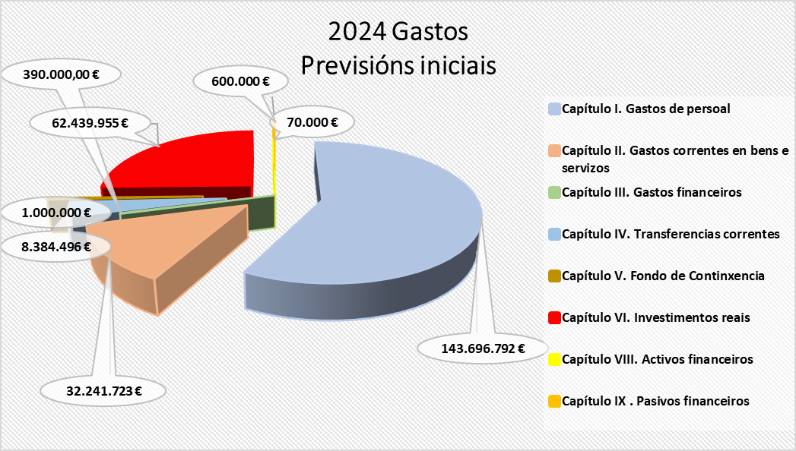
 | 141.00 | De persoal financiado MRR María Zambrano | 436,363 €
 | 141.01 | Persoal financiado Margarita Salas | 833,333 €
 | 141.02 | Persoal (INVESTIGO-SEPE) | 212,121 €
 | 141.03 | Persoal técnico UNIDIGITAL
 | 143 | Outro persoal | 1,225,305 € | 1,710,061 €
 | 143.01 | Persoal técnico financiado con subvención pública | 1,055,589 € | 1,710,061 €
 | 143.02 | Persoal técnico financiado con subvención pública. ORI | 169,716 €
15 |  | Incentivos ao rendemento | 1,707,737 € | 1,821,815 €
 | 150 | Produtividade PAS | 1,656,237 € | 1,768,775 €
 | 151 | Gratificacións do funcionariado PAS | 51,500 € | 53,040 €
16 |  | Cotas prestación e gastos sociais a cargo do empregador | 21,207,581 € | 22,417,527 €
 | 160 | Cotas da Seguridade Social | 20,097,581 € | 21,307,527 €
 | 162 | Gastos sociais do persoal | 1,110,000 € | 1,110,000 €
 | 162.00 | Cursos de formación PAS | 195,000 € | 195,000 €
 | 162.04 | Plan de pensións | 235,000 € | 235,000 €
 | 162.99 | Outros gastos sociais | 680,000 € | 680,000 €
 |  | TOTAL CAPITULO 1 | 143,696,792 € | 145,682,543 €
Capítulo II. Gastos correntes en bens e servizos
20 |  | Arrendamentos | 553,953 € | 833,876 €
 | 202 | Edficios e outras construccións | 83,653 € | 109,274 €
 | 205 | Arrendamentos de mobiliario e equipamento | 27,800 € | 185,417 €
 | 208 | Aluguer doutro inmobilizado material | 4,400 € | 5,320 €
 | 209 | Licenzas e canons | 438,100 € | 533,865 €
21 |  | Reparación e conservación | 4,554,133 € | 4,217,978 €
 | 212 | De edificios e outras construcións | 1,599,900 € | 1,795,100 €
 | 213 | De maquinaria, instalacións e ferramenta | 2,369,031 € | 1,894,332 €
 | 215 | De mobiliario e equipamento | 585,202 € | 528,546 €
22 |  | Material, subministracións e outros | 24,966,894 € | 27,695,582 €
 | 220 | Material de oficina | 425,857 € | 419,247 €
 | 221 | Subministracións | 5,584,813 € | 6,539,512 €
 | 221.01 | De servizos administrativos | 4,487,153 € | 4,998,959 €
 | 221.02 | De docencia | 453,306 € | 431,538 €
 | 221.03 | Subministracións para investigación | 173,354 € | 530,515 €
 | 221.23 | Medios bibliográficos dixitais | 471,000 € | 578,500 €
 | 222 | Comunicacións | 165,273 € | 64,473 €
 | 223 | Transportes | 95,064 € | 141,638 €
 | 224 | Primas de seguros | 212,214 € | 201,323 €
 | 225 | Tributos | 331,500 € | 326,500 €
 | 226 | Gastos diversos | 8,183,226 € | 8,461,561 €
 | 226.01 | Atencións protocolarias | 222,889 € | 236,136 €
 | 226.02 | Publicidade e propaganda | 338,123 € | 315,282 €
 | 226.03 | Xurídico-contencioso | 2,000,000 € | 2,000,000 €
 | 226.06 | Cursos, conferencias e seminarios | 1,919,753 € | 2,114,389 €
 | 226.09 | Cotas de organismos | 116,996 € | 36,081 €
 | 226.99 | Outros gastos | 3,585,465 € | 3,759,673 €
 | 227 | Traballos realizados por outras empresas | 9,968,948 € | 11,541,328 €
 | 227.00 | Limpeza e aseo | 5,041,327 € | 5,750,306 €
 | 227.01 | Seguridade | 1,019,690 € | 1,040,000 €
 | 227.06 | Estudos e traballos técnicos | 1,070,815 € | 1,281,762 €
 | 227.99 | Outros | 2,837,115 € | 3,469,260 €
23 |  | Indemnización por razón de servizos | 2,144,743 € | 2,248,376 €
 | 230 | Axudas de custo e locomoción | 945,088 € | 1,215,969 €
 | 233 | Outras indemnizacións | 1,199,655 € | 1,032,407 €
 | 233 | Outras indemnizacións | 1,195,655 € | 1,028,408 €
 | 233.04 | Xunta de persoal funcionario PDI | 1,000 € | 1,000 €
 | 233.05 | Xunta de persoal funcionario PAS | 1,000 € | 1,000 €
 | 233.06 | Comité PAS laboral | 1,000 € | 1,000 €
 | 233.07 | Comité PDI laboral | 1,000 € | 1,000 €
27 |  | Publicacións | 22,000 € | 22,000 €
 | 270 | Edicións e publicacións | 22,000 € | 22,000 €
 |  | TOTAL CAPITULO 2 | 32,241,723 € | 35,017,812 €
Capítulo III. Gastos financeiros
31 |  | De prestamos en moeda nacional | 60,000 € | 60,000 €
 | 310 | Intereses | 60,000 € | 60,000 €
35 |  | Xuros de demora e outros gastos financeiros | 330,000 € | 330,000 €
 | 352 | Xuros de demora | 300,000 € | 300,000 €
 | 359 | Outros gastos financeiros | 30,000 € | 30,000 €
 |  | TOTAL CAPITULO 3 | 390,000 € | 390,000 €
Capítulo IV. Transferencias correntes
44 |  | A socied. mercant.est.entid.sen fin de lucro etc. | 1,775,166 € | 1,827,402 €
 | 444 | Convenios entidades públicas | 1,775,166 € | 1,827,402 €
47 |  | A empresas privadas | 290,000 € | 260,000 €
 | 470 | Convenios entidades privadas | 290,000 € | 260,000 €
48 |  | Familias e institucións sen fins de lucro | 5,668,020 € | 5,119,979 €
 | 481 | Bolsas formación investigadores e profesorado | 1,045,130 € | 778,130 €
 | 481.01 | Bolsas de viaxe | 245,130 € | 368,130 €
...

